关系图
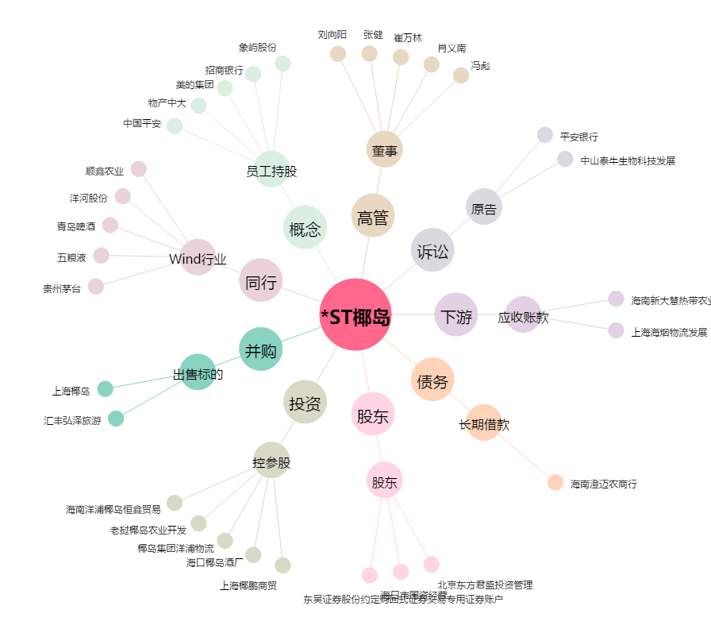
*ST椰岛[600238.SH] - 关系概览图

